信用交易
融资融券市场交易数据统计(2024-06-24)

标的证券 | 融资融券余额（亿元） | 融资余额（亿元） | 融券余额（亿元） | 融资买入额（亿元） | 融资融券规模变化（亿元） | 融资余额增幅(‰) | 融券余额增幅(%)
统计数据 | 14,968.62 | 14,641.52 | 316.48 | 518.23 | -66.06 | -3.85 | -2.88
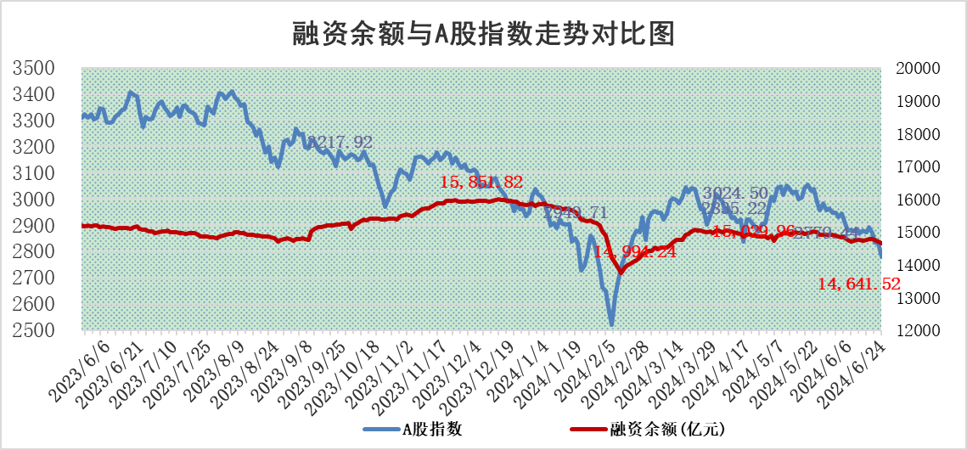

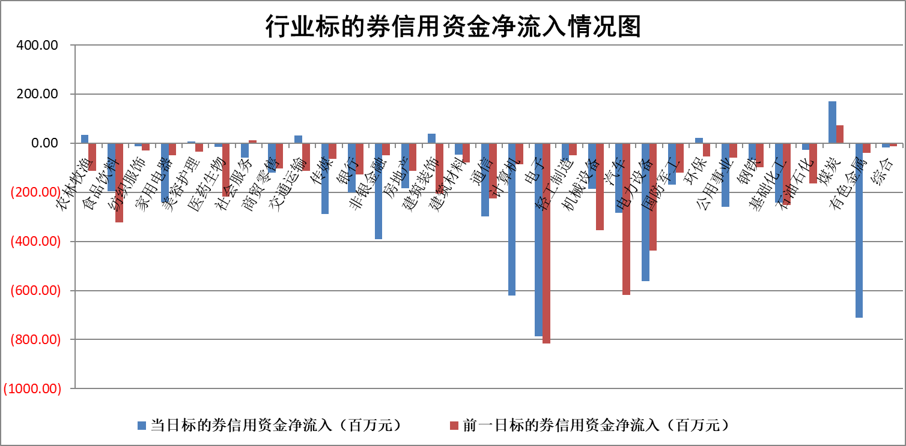

标的基金代码 | 标的基金简称 | 融资余额/市值(%) | 融资余额增幅(%) | 融资买入额/成交金额(%) | （融资余额净增额-融券余额净增额）/市值(‱) | 融券余额降幅(%) | ABS[（融资余额净增额-融券余额净增额）/市值净增额-1](%)
159902 | 华夏中小板ETF | 1.28 | -6.88 | 0.05 | -9.45 | 1.45 | 93.57
159915 | 易方达创业板ETF | 1.97 | -1.08 | 367780.72 | -2.09 | 1.94 | 98.69
159919 | 嘉实沪深300ETF | 0.73 | 6.87 | 15.98 | 4.81 | 3.12 | 106.24
159920 | 华夏恒生ETF | 41.06 | -0.35 | 8.26 | -14.59 | 1.00 | 85.60
159922 | 嘉实中证500ETF | 0.46 | 7.05 | 17.02 | 5.34 | 2.04 | 102.57
159925 | 南方沪深300ETF | 0.20 | -5.29 | 5.12 | -0.36 | 100.00 | 99.34
159928 | 消费ETF | 1.12 | 3.84 | 1.04 | 3.62 | -33.40 | 128.75
159934 | 易方达黄金ETF | 86.75 | -0.16 | 4.31 | -13.98 | 0.00 | 91.79
159939 | 全指信息技术ETF | 0.84 | 3.50 | 44.41 | 2.84 | 0.00 | 101.15
159940 | 全指金融地产ETF | 0.13 | 18.34 | 0.05 | 1.97 | 0.00 | 103.53
159995 | 半导体芯片ETF | 2.31 | 0.22 | 180.03 | 0.88 | 2.45 | 100.33
159997 | 天弘中证电子ETF | 2.13 | -0.15 | 9.68 | -0.31 | 2.45 | 99.88
159998 | 天弘中证计算机主题ETF | 0.58 | 1.23 | 0.01 | 1.27 | 3.26 | 100.37
510050 | 华夏上证50ETF | 4.04 | 3.70 | 646.88 | 14.01 | -13.47 | 69.50
510180 | 华安上证180ETF | 0.46 | -0.13 | 0.81 | -0.05 | 1.90 | 99.87
510880 | 华泰柏瑞红利ETF | 0.30 | 10.29 | 4.26 | 3.25 | 27.13 | 104.87
510900 | 易方达恒生H股ETF | 50.78 | -0.28 | 6.89 | -14.33 | 0.00 | 84.74
511010 | 5年期国债ETF | 6.33 | -1.29 | 0.00 | -8.26 | 0.00 | 110.55
511380 | 可转债及可交换债券ETF | 2.98 | 9.04 | 55.55 | 24.76 | 1.69 | 92.14
512000 | 全指证券ETF | 9.23 | 1.19 | 27.82 | 10.89 | 0.94 | 112.54
512010 | 沪深300医药卫生ETF | 6.78 | 0.45 | 139.91 | 6.11 | 16.75 | 111.12
512070 | 沪深300非银ETF | 2.37 | -0.73 | 88.67 | -2.07 | -6.20 | 96.88
512400 | 南方中证申万有色金属ETF | 1.89 | 1.58 | 0.74 | 4.18 | 5.54 | 101.91
512580 | 广发中证环保产业ETF | 1.21 | -0.01 | 0.12 | 0.06 | 1.33 | 100.04
512660 | 国泰中证军工ETF | 2.96 | 3.74 | 19.76 | 12.46 | 6.45 | 105.35
512800 | 华宝中证银行ETF | 13.05 | 0.16 | 2.02 | 2.47 | 1.23 | 109.22
512980 | 广发中证传媒ETF | 1.82 | 8.52 | 288.89 | 14.72 | 4.00 | 105.32
515030 | 华夏中证新能源汽车ETF | 2.70 | 0.81 | 11.38 | 2.39 | 2.29 | 100.96
515050 | 华夏中证5G通信主题ETF | 0.95 | 1.50 | 7.63 | 1.94 | 5.56 | 100.67
515070 | 华夏中证人工智能ETF | 2.66 | 0.28 | 3.80 | 2.65 | 2.85 | 100.83
标的股票比较指标 |  | 融资余额/流通A股市值(%) | 融资余额增幅(%) | 融资买入额/成交金额(%) | （融资余额净增额-融券余额净增额）/流通A股市值(‱) | 融券余额降幅(%) | ABS[（融资余额净增额-融券余额净增额）/流通A股市值净增额-1](%)
前十名标的个股 |  | 仁东控股 | 涛涛车业 | 轻纺城 | 满坤科技 | 海印股份 | 开勒股份
 |  | 雅博股份 | 华蓝集团 | 东诚药业 | 华蓝集团 | 巨一科技 | 兴齐眼药
 |  | 容百科技 | 满坤科技 | 航天工程 | 涛涛车业 | 煜邦电力 | 东山精密
 |  | 中研股份 | 永新光学 | 康为世纪 | 誉辰智能 | 金三江 | 上海贝岭
 |  | 纽泰格 | 山东高速 | 正海生物 | 金凯生科 | 瑞华泰 | 百川股份
 |  | 东方通 | 景旺电子 | 韶能股份 | 时创能源 | 元琛科技 | 本川智能
 |  | 福星股份 | 伟星股份 | 城发环境 | 天承科技 | 久日新材 | 通化金马
 |  | 万得凯 | 唯科科技 | 泰恩康 | 锴威特 | 博力威 | 渤海轮渡
 |  | 盛帮股份 | 誉辰智能 | 京东方A | 瑜欣电子 | 松井股份 | 光迅科技
 |  | 数码视讯 | 奥来德 | 浙江东日 | 长江通信 | 英科再生 | 长电科技
后十名标的个股 |  | 中银绒业 | 中银绒业 | 中银绒业 | 中银绒业 | 新锐股份 | 金刚光伏
 |  | 锦州港 | 新泉股份 | 普利制药 | 杰普特 | 好当家 | 大湖股份
 |  | 中泰化学 | 和达科技 | 东旭蓝天 | 光大同创 | 渤海化学 | 西藏天路
 |  | 特发信息 | 杰普特 | 威创股份 | 广电网络 | 利欧股份 | 中国移动
 |  | 海峡创新 | 凯旺科技 | 东旭光电 | 华钰矿业 | 景旺电子 | 嘉应制药
 |  | 傲农生物 | 科翔股份 | 锦州港 | 和达科技 | 旋极信息 | 春秋航空
 |  | 超华科技 | 迅捷兴 | 中泰化学 | 腾达科技 | 老凤祥 | 麒麟信安
 |  | 华微电子 | 燕麦科技 | 特发信息 | 耐科装备 | 雷柏科技 | TCL科技
 |  | 证通电子 | 中润光学 | 海峡创新 | 金禄电子 | 史丹利 | 崧盛股份
 |  | 爱康科技 | 腾达科技 | 傲农生物 | 北方长龙 | 泰豪科技 | 一博科技
说明：1.以上普通交易数据和信用交易数据皆以交易日收盘后数据为基准；2.上述标的证券总数据只计算标的证券市场总数据，不包括从标的证券中调出去标的证券数据，所以与交易所公布的总值略有不同； 3.上述行业采用申万一级行业分类；4.以上标的基金和标的个股中比较的6个指标值中：前5个（从左至右）为正向指标，值越大排名越靠前；第6个为逆向指标，值越小，排名越靠前；5.第6个指标中ABS[]表示求绝对值，其主要用于考量信用资金相对净流入对股价相对净变化的贡献程度；6.数据来源：wind，交易所。

 |  |  |  | 证券代码 | 新增融资余额 | 融资买入额 | 融资买入增幅前10
 |  | 1 | 涛涛车业 | 301345 | 17021305 | 22921039 | 69%
 |  | 2 | 华蓝集团 | 301027 | 12722226 | 27117859 | 36%
 |  | 3 | 满坤科技 | 301132 | 17132833 | 54540026 | 31%
 |  | 4 | 永新光学 | 603297 | 15128387 | 16939930 | 22%
 |  | 5 | 山东高速 | 600350 | 6377419 | 7959381 | 19%
 |  | 6 | 景旺电子 | 603228 | 42429563 | 156546720 | 17%
 |  | 7 | 伟星股份 | 002003 | 3726118 | 6669104 | 15%
 |  | 8 | 唯科科技 | 301196 | 5917846 | 9696804 | 14%
 |  | 9 | 誉辰智能 | #N/A | #N/A | #N/A | #N/A
 |  | 10 | 奥来德 | #N/A | #N/A | #N/A | #N/A

